表紙・改定履歴
Webダイレクト販売

画面設計書
計算機画面
G0102

© 2020 Sasuke Financial Lab Inc.

変 更 記 録
版数 REV. | 作成更新日 | 変 更 内 容 | 担 当
01 | 2020-08-12 | 初版 | 須永
02 | 2020-08-21 | SAレビュー記録表_G0102_計算機画面の1~6の指摘対応 | 幡司
03 | 2020-08-27 | SAレビュー記録票_04.画面設計書_G0102.計算機画面_20200821の指摘対応 | 幡司

画面レイアウト
画面レイアウト | システム | 画面名 | 画面ID
 | Webダイレクト販売 | 計算機画面 | G0102
A
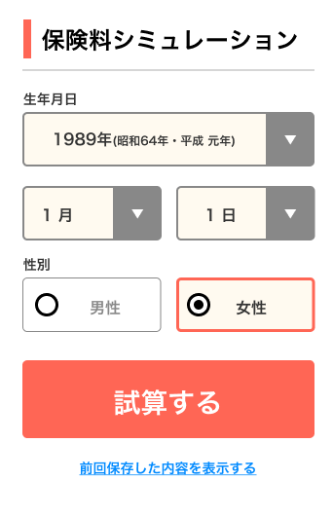

１
３

４
２

５

6

